몬스터 상세 설정
 | 몬스터 상세 설정

이름 | 장승나무 | 배치 위치 | 성심 캠프장 | 참고 이미지

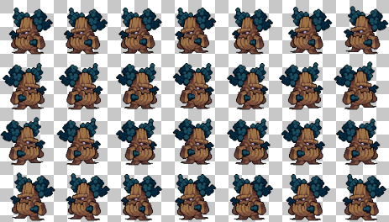
종족 | 영혼 | 역할 | 네임드

공격 컨셉 | 일반 공격

스킬 컨셉 | 1. 솔방울 던지기

몬스터 배경 설정 | 마계에서 악령 몬스터로 존재했었지만, 지구로 넘어오고 나서 사람들이 장승나무에 대고 기도를 하며 소원을 비는 것을 보며 장승에 기생해 장승의 몸을 빌려 사람들을 공격하기 시작했다. 그의 본질은 장승이 아닌, 악한 악령이다.

기획의도 | 몬스터들의 기본인 나무 몬스터를 생각하여 기획해보았다. 몬스터의 강함을 생각한다면 (1~5)중 5의 정도라고 생각한다. -> 기존의 장승나무를 네임드화하여 솔방울 던지기라는 원거리 스킬을 부여하였고 체력도 더 높게 설정하여, 해당 장승나무를 사냥함에 있어 보다 조심스러운 대처를 요구하도록 하고자 한다.

